Matrix-III RD ALL
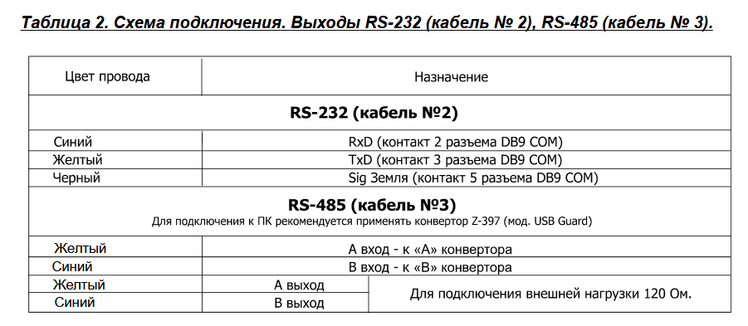
Ток в спокойном режиме: |  |  | 40-70мА

Напряжение на точках подключеня в спокойном режиме
Название | какое напряжение | примечание | цвет провода
12V | 11V | Напряжение которое подано на плату | красный
GND | 0V |  | чёрный
DATA 0 | 4,5V |  | зелёный
DATA 1 | 4,5V |  | белый
LED-G | 4,5V |  | ораньжевый
LED-R | 4,5V |  | коричневый
BEEP | 4,5V |  | жёлтый

CP-Z-2 MF-I
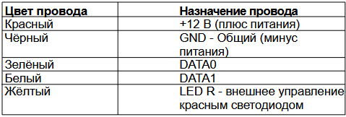
Ток в спокойном режиме: |  |  | 35мА

Напряжение на точках подключеня в спокойном режиме
Название | какое напряжение | примечание
12V | 11V | Напряжение которое подано на плату
GND | 0V
DATA 0 | 4,5V
DATA 1 | 0V
LED R | 4,5V

Проверка:
1 | Подключить питание к считывателю (после чего должен загореться красный диод)
2 | Сравнить напряжение на проводах с таблицей
3 | Подключить считыватель к контроллеру (D0 к TM)
4 | Испольуйте ключ-карту, контроллер должен издавть звуки открытия двери.
5

